Noi dung email
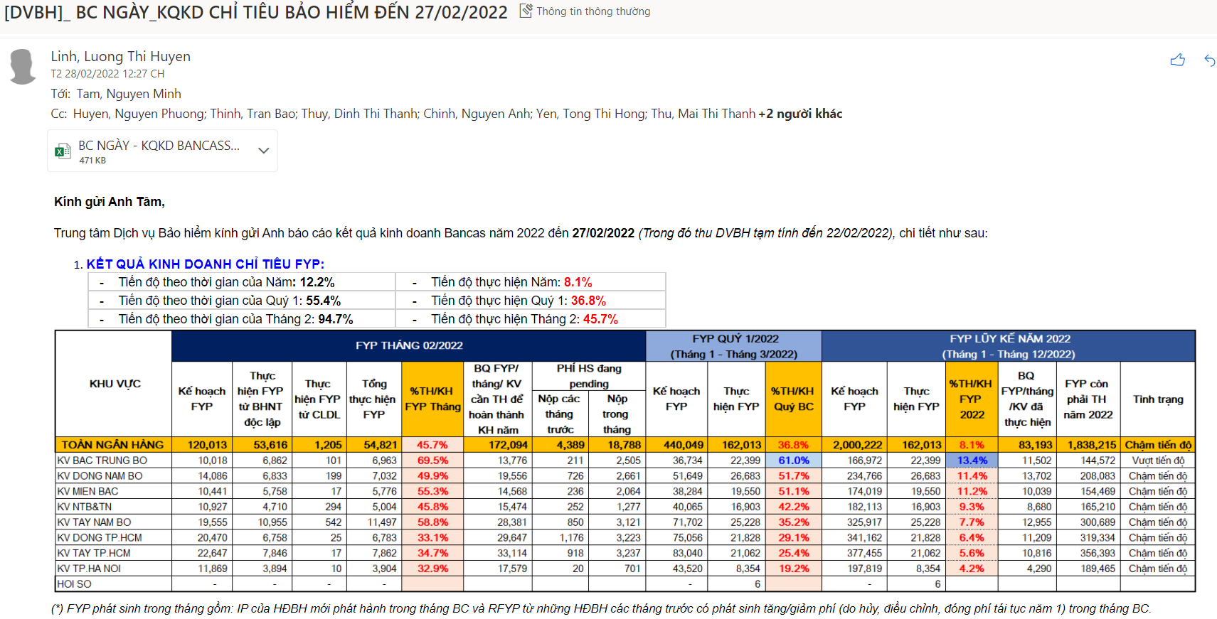
Nội dung email lấy hình chụp từ sheet Tổng quan của BC, và đính kèm file excel nội dung BC
Tiêu đề: | [DVBH]_ BC NGÀY_KQKD CHỈ TIÊU BẢO HIỂM ĐẾN dd/mm/yyyy
To list: | GĐ Khối CN
CC list: | Phó GĐ Khối CN, Quản lý TT.DVBH, HTKDBH@sacombank.com

